Ark1
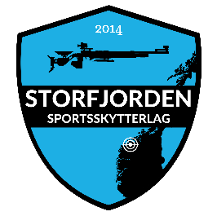
Påmelding NM 300m 2020
27.-30. august
Klasser: U16, JM, JK, M, K
Klubb: | Konto nr: |  |  | Epost:
Kontaktperson: | Mob:
 |  | 300 meter |  |  |  |  | Sum
Navn | Klasse | Ligg |  | Match |  | Standard
 |  |  |  |  |  |  | 0
 |  |  |  |  |  |  | 0
 |  |  |  |  |  |  | 0
 |  |  |  |  |  |  | 0
 |  |  |  |  |  |  | 0
 |  |  |  |  |  |  | 0
 |  |  |  |  |  |  | 0
Lag skyting (Ihht fellesreglementet) |  |  |  |  |  |  | 0
Navn | Klasse |  |  |  |  |  | 0
Lag 1 |  |  |  |  |  |  | 0
Lag 2 |  |  |  |  |  |  | 0
Lag 3 |  |  |  |  |  |  | 0
Lag 4 |  |  |  |  |  |  | 0
Påmeldingen sendes: | post@storfjorden-sportsskytterlag.no |  | Startkontingent |  | Ungdom 300
Påmeldingsfrist: | 2020-07-24 |  |  |  | Senior/junior 400 |  | SUM
Startkontigent til konto: | 3910.51.59629 |  |  |  | Lagskyting 500 |  | 0

